Estadísticas
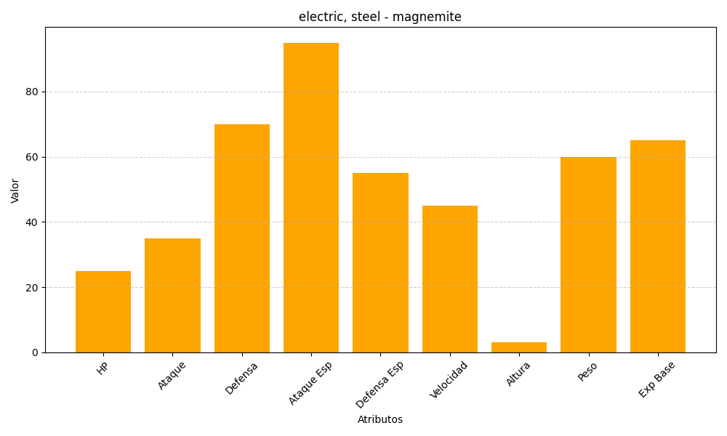
ID | Nombre | Tipo | HP | Ataque | Defensa | Ataque Especial | Defensa Especial | Velocidad | Altura | Peso | Experiencia Base
81 | magnemite | electric, steel | 25 | 35 | 70 | 95 | 55 | 45 | 3 | 60 | 65

